关系图
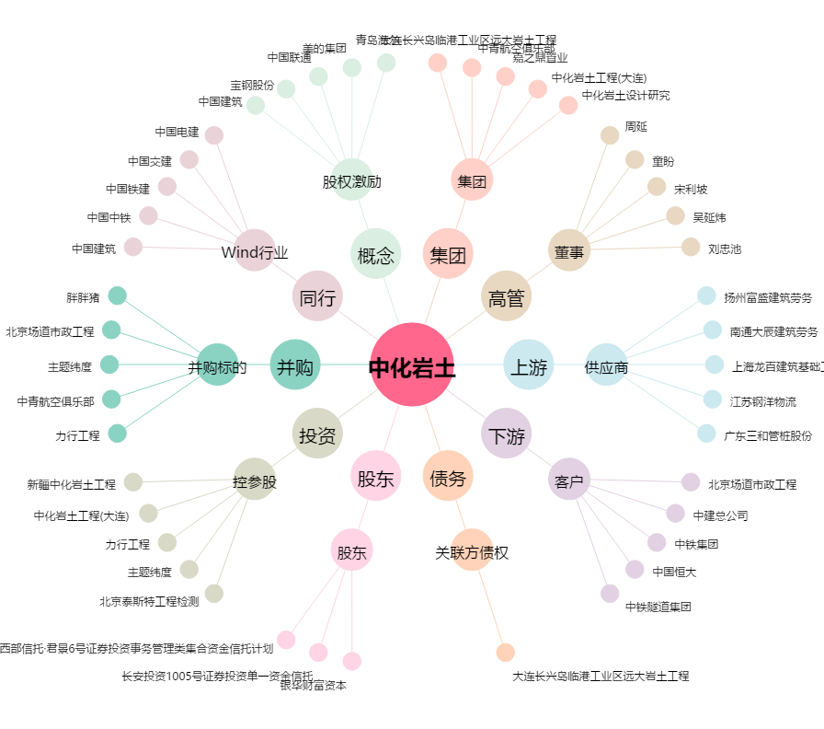
中化岩土[002542.SZ] - 关系概览图

